Sheet1
Modelo de gráfico de Gantt para o Excel

Nome da Tarefa | Início | Conclusão | Duração (dias)

Tarefa 1 | 2017-01-16 | 2017-01-21 | 5
Tarefa 2 | 2017-01-22 | 2017-01-23 | 1
Tarefa 3 | 2017-01-22 | 2017-01-28 | 6
Tarefa 4 | 2017-01-27 | 2017-01-29 | 2
Tarefa 5 | 2017-01-28 | 2017-02-04 | 7
Tarefa 6 | 2017-02-05 | 2017-02-09 | 4
Tarefa 7 | 2017-01-28 | 2017-02-05 | 8
Tarefa 8 | 2017-02-04 | 2017-02-06 | 2
Tarefa 9 | 2017-02-07 | 2017-02-10 | 3
Tarefa 10 | 2017-02-09 | 2017-02-12 | 3
Tarefa 11 | 2017-02-11 | 2017-02-14 | 3
Tarefa 12 | 2017-02-15 | 2017-02-17 | 2

Faça um gráfico de Gantt no Smartsheet

 | `

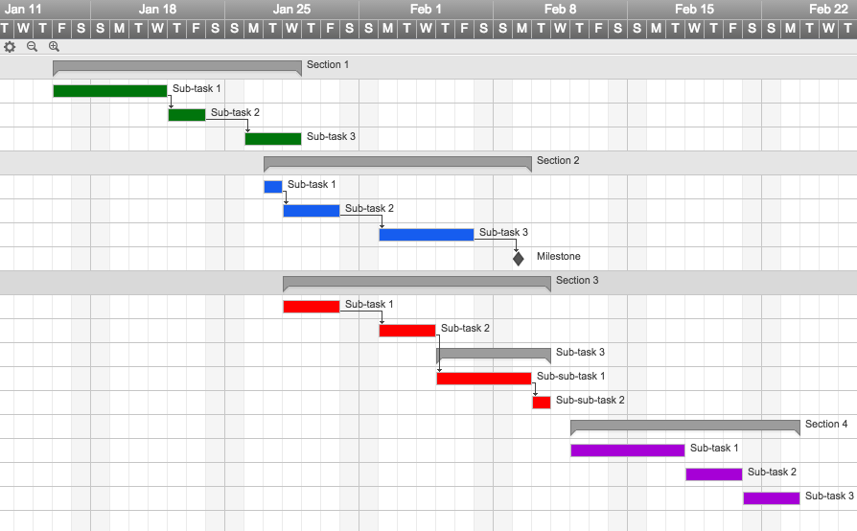
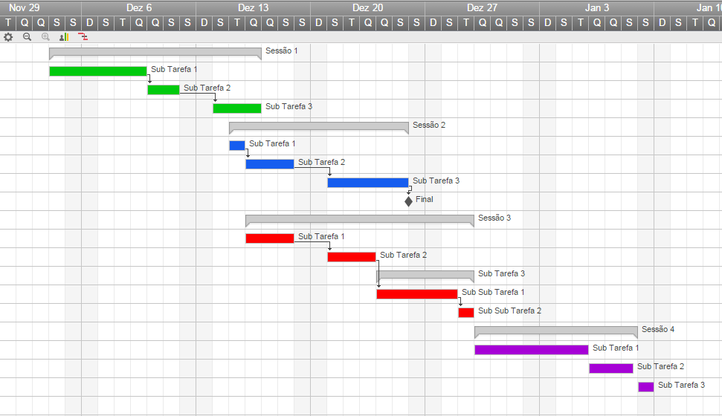

 |  |  |  | Monitore seu projeto com esse gráfico de Gantt interativo

 |  |  |  | "Smartsheet é um sonho para gerentes de projeto"

 |  |  |  |  | Jodi Hadsell
 |  |  |  |  | Gerente de Projeto, SAP

